Sheet1
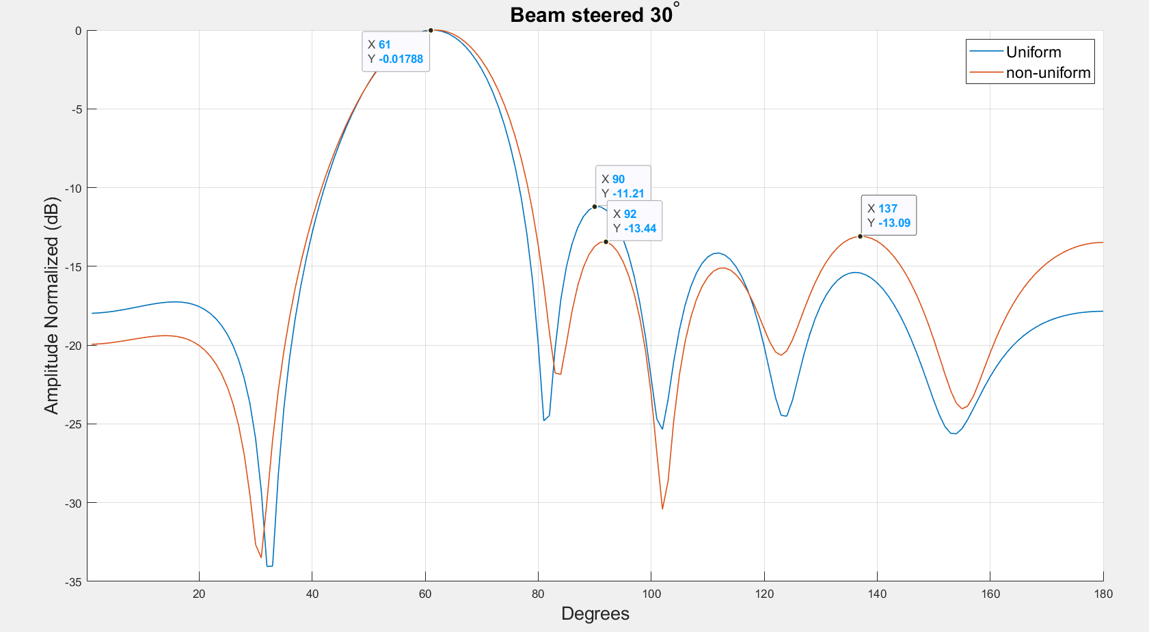
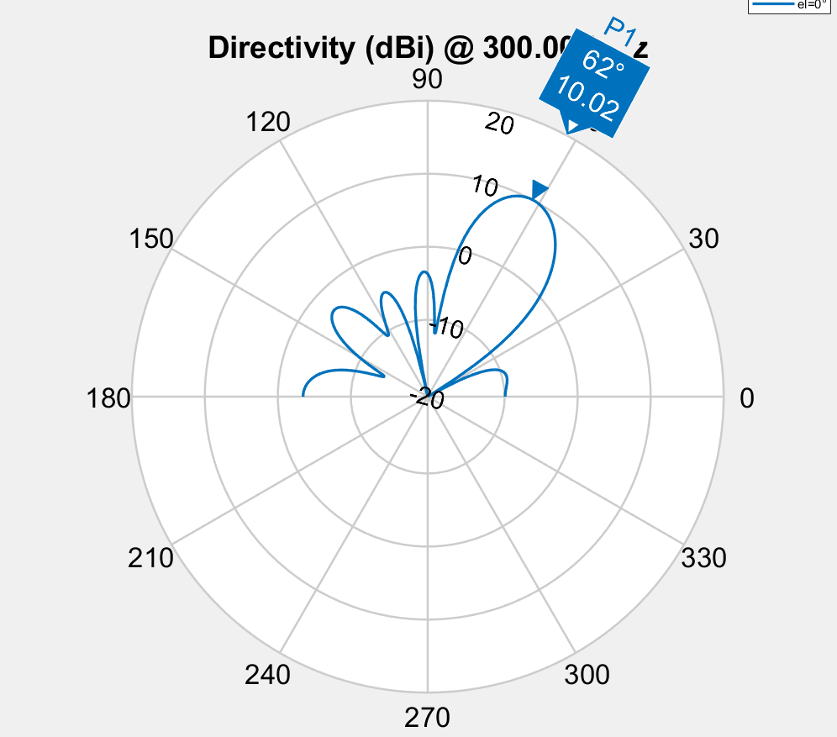

Spacing | 0.549 | 0.43 | 0.46 | 0.43 | 0.549
Phase | 38.6 | 276.5 | 177.9 | 101.1 | 39 | 316.3
Amplitude | 0.714 | 0.937 | 0.959 | 0.865 | 0.945 | 1
Fitness | -4.5609574409

Spacing
 | S1 | S2 | S3
 | 0.5794810867 | 0.29155683737 | 0.52120706328
 | 0.5794810867 | 0.29155683737 | 0.52120706328
 | 0.579 | 0.292 | 0.521
 | 0.579 | 0.292 | 0.521
 | 0.579 | 0.292 | 0.521
 | 0.552 | 0.678 | 0.4
 | 0.552 | 0.678 | 0.4
 | 0.593 | 0.359 | 0.526
 | 0.486 | 0.555 | 0.488
 | 0.486 | 0.555 | 0.488
 | 0.548 | 0.585 | 0.585
 | 0.548 | 0.585 | 0.585
 | 0.532 | 0.549 | 0.508
 | 0.532 | 0.549 | 0.508
 | 0.532 | 0.549 | 0.508
 | 0.532 | 0.549 | 0.508
 | 0.532 | 0.549 | 0.508
 | 0.532 | 0.549 | 0.508
 | 0.532 | 0.549 | 0.508
 | 0.535 | 0.573 | 0.533
 | 0.535 | 0.573 | 0.533
 | 0.559 | 0.411 | 0.461
 | 0.559 | 0.411 | 0.461
 | 0.559 | 0.411 | 0.461
 | 0.549 | 0.44 | 0.453
 | 0.549 | 0.44 | 0.453
 | 0.549 | 0.44 | 0.453
 | 0.549 | 0.44 | 0.453
 | 0.549 | 0.44 | 0.453
 | 0.559 | 0.411 | 0.461
 | 0.559 | 0.411 | 0.461
 | 0.549 | 0.44 | 0.453
 | 0.559 | 0.441 | 0.456
 | 0.559 | 0.444 | 0.453
 | 0.559 | 0.444 | 0.453
 | 0.562 | 0.419 | 0.458
 | 0.561 | 0.426 | 0.46
 | 0.561 | 0.42 | 0.457
 | 0.561 | 0.42 | 0.457
 | 0.558 | 0.435 | 0.46
 | 0.558 | 0.435 | 0.46
 | 0.56 | 0.433 | 0.461
 | 0.561 | 0.424 | 0.46
 | 0.559 | 0.422 | 0.459
 | 0.559 | 0.422 | 0.459
 | 0.559 | 0.422 | 0.459
 | 0.548 | 0.425 | 0.462
 | 0.548 | 0.425 | 0.462
 | 0.548 | 0.425 | 0.462
 | 0.549 | 0.43 | 0.46
Phase
 | E1 | E2 | E3 | E4 | E5 | E6
 | 44 | 279 | 178 | 49 | 51 | 317
 | 44 | 279 | 178 | 49 | 51 | 317
 | 44 | 279 | 178 | 49 | 51 | 317
 | 44 | 279 | 178 | 49 | 51 | 317
 | 44 | 279 | 178 | 49 | 51 | 317
 | 104 | 334 | 242 | 99 | 345 | 278
 | 104 | 334 | 242 | 99 | 345 | 278
 | 44 | 279 | 178 | 49 | 51 | 317
 | 207.5 | 63.5 | 305 | 214.5 | 176 | 53
 | 207.5 | 63.5 | 305 | 214.5 | 176 | 53
 | 104 | 334 | 242 | 99 | 345 | 278
 | 104 | 334 | 242 | 99 | 345 | 278
 | 104 | 334 | 242 | 99 | 345 | 278
 | 104 | 334 | 242 | 112 | 345 | 278
 | 104 | 334 | 242 | 112 | 345 | 278
 | 104 | 334 | 242 | 112 | 345 | 278
 | 104 | 334 | 242 | 112 | 345 | 278
 | 104 | 334 | 242 | 112 | 345 | 278
 | 104 | 334 | 242 | 112 | 345 | 278
 | 104 | 334 | 242 | 99 | 345 | 278
 | 104 | 334 | 242 | 99 | 345 | 278
 | 45.4 | 277.2 | 179.8 | 107.5 | 53.3 | 317
 | 45.4 | 277.2 | 179.8 | 107.5 | 53.3 | 317
 | 45.4 | 277.2 | 179.8 | 107.5 | 53.3 | 317
 | 36.3 | 276.8 | 177.5 | 97.5 | 57.5 | 316.4
 | 36.3 | 276.8 | 177.5 | 97.5 | 57.5 | 316.4
 | 36.3 | 276.8 | 177.5 | 97.5 | 57.5 | 316.4
 | 36.3 | 276.8 | 177.5 | 97.5 | 57.5 | 316.4
 | 45.4 | 277.2 | 179.8 | 107.5 | 53.3 | 317
 | 45.2 | 277.8 | 178.7 | 97 | 52.3 | 316.9
 | 45.2 | 277.8 | 178.7 | 97 | 52.3 | 316.9
 | 45.4 | 277.2 | 179.8 | 107.5 | 53.3 | 317
 | 26.6 | 275.9 | 176.1 | 84.9 | 52 | 315.7
 | 26.6 | 275.9 | 176.1 | 84.9 | 52 | 315.7
 | 26.6 | 275.9 | 176.1 | 84.9 | 52 | 315.7
 | 38.7 | 275.9 | 178.1 | 103.3 | 56.8 | 316.3
 | 33.8 | 276.2 | 177.2 | 90.5 | 53.6 | 316
 | 40.6 | 274.8 | 178.1 | 98.6 | 52.6 | 316.4
 | 40.6 | 274.8 | 178.1 | 98.6 | 52.6 | 316.4
 | 38.5 | 274.3 | 178.1 | 116.7 | 51.2 | 316.1
 | 38.5 | 274.3 | 178.1 | 116.7 | 51.2 | 316.1
 | 38.5 | 274.3 | 178.1 | 116.7 | 51.2 | 316.1
 | 38.5 | 274.3 | 178.1 | 116.7 | 51.2 | 316.1
 | 39.8 | 275.4 | 178.2 | 106.4 | 46 | 316.3
 | 39.8 | 275.4 | 178.2 | 106.4 | 46 | 316.3
 | 39.8 | 275.4 | 178.2 | 106.4 | 46 | 316.3
 | 41.8 | 276.6 | 178.2 | 97.3 | 37 | 316.4
 | 41.8 | 276.6 | 178.2 | 97.3 | 37 | 316.4
 | 41.8 | 276.6 | 178.2 | 97.3 | 37 | 316.4
 | 38.6 | 276.5 | 177.9 | 101.1 | 39 | 316.3
 | E1 | E2 | E3 | E4 | E5 | E6
 | 1 | 1 | 1 | 1 | 1 | 1
 | 1 | 1 | 1 | 1 | 1 | 1
 | 1 | 1 | 1 | 1 | 1 | 1
 | 1 | 1 | 1 | 1 | 1 | 1
 | 1 | 1 | 1 | 1 | 1 | 1
 | 1 | 1 | 1 | 1 | 1 | 1
 | 1 | 1 | 1 | 1 | 0.766 | 1
 | 1 | 1 | 1 | 1 | 1 | 1
 | 0.876 | 1 | 1 | 1 | 1 | 1
 | 0.876 | 1 | 1 | 1 | 1 | 1
 | 1 | 0.972 | 1 | 0.985 | 1 | 1
 | 1 | 0.972 | 1 | 0.985 | 1 | 1
 | 0.977 | 1 | 1 | 0.999 | 0.863 | 1
 | 0.977 | 1 | 1 | 0.999 | 0.863 | 1
 | 0.977 | 1 | 1 | 0.999 | 0.863 | 1
 | 0.977 | 1 | 1 | 0.999 | 0.863 | 1
 | 0.977 | 1 | 1 | 0.999 | 0.863 | 1
 | 0.977 | 1 | 1 | 0.999 | 0.863 | 1
 | 0.977 | 1 | 1 | 0.999 | 0.863 | 1
 | 0.968 | 0.978 | 0.97215203118 | 0.944 | 0.953 | 1
 | 0.968 | 0.978 | 0.97215203118 | 0.944 | 0.953 | 1
 | 0.962 | 0.998 | 1 | 0.928 | 0.949 | 1
 | 0.962 | 0.998 | 1 | 0.928 | 0.949 | 1
 | 0.962 | 0.998 | 1 | 0.928 | 0.949 | 1
 | 0.978 | 0.83196186226 | 1 | 0.964 | 0.958 | 1
 | 0.978 | 0.83196186226 | 1 | 0.964 | 0.958 | 1
 | 0.96 | 0.899 | 0.99 | 0.974 | 0.929 | 1
 | 0.96 | 0.899 | 0.99 | 0.974 | 0.929 | 1
 | 0.946 | 0.939 | 0.997 | 0.951 | 0.919 | 1
 | 0.855 | 0.97 | 0.987 | 0.945 | 0.948 | 1
 | 0.855 | 0.97 | 0.987 | 0.945 | 0.948 | 1
 | 0.946 | 0.939 | 0.997 | 0.951 | 0.919 | 1
 | 0.823 | 0.881 | 0.988 | 0.93960228996 | 0.864 | 1
 | 0.823 | 0.881 | 0.988 | 0.93960228996 | 0.864 | 1
 | 0.823 | 0.881 | 0.988 | 0.93960228996 | 0.864 | 1
 | 0.856 | 0.957 | 0.978 | 0.884 | 0.95 | 1
 | 0.818 | 0.933 | 0.97 | 0.882 | 0.947 | 1
 | 0.789 | 0.942 | 0.974 | 0.899 | 0.946 | 1
 | 0.789 | 0.942 | 0.974 | 0.899 | 0.946 | 1
 | 0.818 | 0.954 | 0.943 | 0.854 | 0.95 | 1
 | 0.818 | 0.954 | 0.943 | 0.854 | 0.95 | 1
 | 0.818 | 0.954 | 0.943 | 0.854 | 0.95 | 1
 | 0.818 | 0.954 | 0.943 | 0.854 | 0.95 | 1
 | 0.78 | 0.923 | 0.97 | 0.89 | 0.934 | 1
 | 0.78 | 0.923 | 0.97 | 0.89 | 0.934 | 1
 | 0.78 | 0.923 | 0.97 | 0.89 | 0.934 | 1
 | 0.866 | 0.944 | 0.974 | 0.903 | 0.942 | 1
 | 0.901 | 0.951 | 0.98 | 0.912 | 0.94 | 1
 | 0.901 | 0.951 | 0.98 | 0.912 | 0.94 | 1
 | 0.714 | 0.937 | 0.959 | 0.865 | 0.945 | 1

